酒店类别及相关数据
《酒店投资与筹资战略》
酒店功能 | 住、食、旅游、通信、商务、康乐、购物等

酒店分类
国家旅游行政部门标准《中华人民共和国星级酒店评定标准》(430581/2013-00027)
http://www.360doc.com/content/10/1210/13/4551898_76739419.shtml
https://baike.baidu.com/item/%E6%97%85%E6%B8%B8%E9%A5%AD%E5%BA%97%E6%98%9F%E7%BA%A7%E7%9A%84%E5%88%92%E5%88%86%E4%B8%8E%E8%AF%84%E5%AE%9A/381657?fr=aladdin
标准 | 分类 | 描述 | 对应层级
星级标准 | 一星酒店 | 设备简单，具备食、宿两个最基本功能，能满足客人最简单的旅行需要。 | 经济型酒店
 | 二星酒店 | 设备一般，除具备客房、餐厅等基本设备外，还有卖品部、邮电、理发等综合服务设施，服务质量较好，属于一般旅行等级。
 |  |  | 中档酒店（准三星-准四星）
 | 三星酒店 | 设备齐全，不仅提供食宿，还有会议室、游艺厅、酒吧间、咖啡厅、美容室等综合服务设施。这种属于中等水平的饭店在国际上最受欢迎，数量较多。
 | 四星酒店 | 设备豪华，综合服务设施完善，服务项目多，服务质量优良，室内环境艺术，提供优质服务。客人不仅能够得到高级的物质享受，也能得到很好的精神享受。 | 高档酒店
 | 五星酒店 | 设备十分豪华，设施更加完善，除了房间设施豪华外，服务设施齐全。各种各样的餐厅，较大规模的宴会厅、会议厅、综合服务比较齐全。是社交、会议、娱乐、购物、消遣、保健等活动中心。
 | 白金五星酒店 | 要求具有两年以上五星级饭店资格；地理位置处于城市中心商务区或繁华地带，交通极其便利；建筑主题鲜明，外观造型独具一格，有助于所在地建立旅游目的地形象等等；

标准 | 分类 | 描述
规模标准 | 小型酒店 | 客房数50-200，具备简单酒店配套设施和服务。（当前超过100间的酒店在中小型城市仍归为中型酒店）
 | 中型酒店 | 客房数200-500，具备基本酒店配套设施和服务
 | 中大型酒店 | 客房数500-1000，具备较为完善的酒店配套设施和服务。（当前这类酒店在中小型城市仍归类为大型酒店）
 | 大型酒店 | 客房数1000-2000，具备完善的酒店配套设施和服务
 | 超大型酒店 | 客房数2000以上，具备非常完善的酒店配套设施和服务

标准 | 分类
地理位置 | 城市商务型酒店
 | 火车站/汽车站酒店
 | 机场酒店
 | 度假酒店
 | 乡村酒店
 | 文化古街道民宿
 | 。。。

标准 | 分类 | 服务对象 | 特点
经营性质 | 商务型酒店 | 从事商务活动的客人 | 地理位置要求较高，靠近城区或商业中心，客流量受一般不受季节影响，设施设备齐全、服务功能较为完善
 | 度假型酒店 | 旅游、度假、休闲的客人 | 多建在海滨、温泉、风景区附近，季节性强，娱乐等设备完善
 | 长住型酒店 | 较长时间食宿的客人 | 以套房为住，提供酒店服务、家庭服务
 | 会议型酒店 | 接待会议、展览或者其他活动为主要目的的客人 | 通常规模较大，除食宿、娱乐外还为会议代表提供接送站、会议资料打印、录像设备等服务
 | 经济型酒店 | 旅游出差者 | 价格低廉，服务方便快捷，通常建于城市，一般只提供标准化的住宿服务，多为连锁品牌经营形式
 | 公寓型酒店 | —— | 即能享受酒店提供的服务，又能享受居家的快乐。拥有卧室、客厅、卫浴间、厨房灯，也可在酒店用餐。主要集中在市中心的高档住宅区，集住宅、酒店、会所多功能于一体，一般价格不低。近年来主要建于海滨旅游城市或风景名胜区

酒店业态 | 分类 |  | 对应
酒店住宿业态 | 标准化住宿 | 高档酒店 | 四星及以上
 |  | 中档酒店 | 准三星到准四星
 |  | 经济型酒店 | 二星及以下
 | 非标准化住宿 | 民宿、青年旅舍、共享住宿、公寓、度假别墅、帐篷、房车等（由个人业主、房源承租者或商业机构提供，个性化）
酒店餐饮业态 | 中餐、西餐、宴会
酒店OTA业态（Online Travel Agency）

酒店人员定编
人员配置比例 | 可按客房总数量60%入住率的1：1.5比例配置
 | 客房数 | 员工数 | 按公式估计
七修酒店 | 550 | 393 | 495

出租率 | 酒店最佳年平均出租率是75%-80%，极限出租率85%
 | 经济型酒店最佳出租率100%

《酒店管理》

平均每间客房需配备1-2人

酒店功能 | 传统功能 | 住宿、饮食、集会
 | 现代功能 | 文化娱乐、商业服务、购物服务、交通服务

建筑布局 | 分散式 | 各功能部门分别建造，单栋独立，多为底层建筑。主要应用于郊区酒店
 | 集中式 | 分为水平集中式、竖向集中式、水平与竖向相结合的集中式。集中式指客房、公共区域、后勤和餐饮部分分别各自相对集中建设，并在水平/竖向相连接。水平集中式适用于郊区和风景区酒店，竖向集中式适用于城市中心基地较少的酒店，结合式多为高层建筑带裙房多被国际上许多城市酒店采用。
 | 分散与集中相结合 | 多采用客房楼层分散、公共部分集中；也见于酒店与写字楼公用一栋建筑的形式

酒店集团 | 定义 | 指在本国或世界各地以直接或间接形式控制两个以上酒店的经济体，以相同的店名和店标、统一的经营程序、同样的服务标准和管理风格与水准进行联合经营
 | 优势 | 经营管理优势、技术优势、资金优势、市场营销优势

 |  |  | 中国酒店集团
酒店集团结构关系 | 拥有关系 |  | 富力集团酒店管理公司、凯莱国际酒店管理有限公司、香港中旅维景国际酒店管理有限公司、中远酒店物业管理有限公司
 | 控股关系
 | 租赁关系 | 直接租赁（缴纳租金）、分享盈利（获得收入或利润分成，分为收入一定比例、利润一定比例、收入与利润的混合比例）、出售-回租（筹措资金，一般缴纳租金）
 | 管理合同 | 支付管理费（管理公司不承担经营风险，不对员工负责） | 上海锦江、南京金陵、广州白天鹅、君澜等
 | 特许经营关系 | 指酒店通过签订合同，特许人将有权授予他人使用的商标、商号、经营模式等经营资源，授予被特许人使用。需一次性向特许权拥有者支付特许经营权转让费或初始费，以及每月根据营业收入而浮动的特许经营服务费（包括名称使用费、员工培训费、顾问咨询费等）
 | 联合体 | 不改变酒店所有权、管理权、品牌名称的基础上，相互介绍客源、交流经验、促销品牌，是一种松散的集团形式 | 星程酒店联盟、特色文化主题酒店会员联盟、中国精品酒店联盟、中国名酒店组织等

酒店排名 | 全球酒店300强
 | 全球酒店品牌价值50强

酒店分类
 | 按规模大小 | 客房间数
 | 小型酒店 | 客房数小于300间（有些划分为200间以下）
 | 中型酒店 | 客房数为300-600间（有些划分为200-700间）
 | 大型酒店 | 客房数大于600间（有些划分为大于700间）

 | 星级酒店 | 描述
 | 一二三星 | 有限服务，强调必要硬件配置的核心功能，适当减少配套设施要求
 | 四五星 | 完全服务注重软件与硬件的全面评价

 | 酒店市场分类 | 描述 | 案例
 | 精品酒店 | 规模较小（建面1万-2.5万平，客房50-80间，部分20间以下）、品质高（独特的外观建筑、精巧的室内装饰、浓厚的文化氛围、高雅的品味格调、个性化的服务等，管家式服务，一般服务人员与客房比例大于3:1）、服务高端顾客市场 | 老时光酒店、JIA酒店等
 | 豪华酒店 | 四星及以上酒店，设备豪华、服务完全，完全服务酒店
 | 经济型酒店 | 有限服务酒店，提供的核心服务为住宿与早餐，经济、简约。提供有限服务，经济规模小、投资少、价格低廉（房间数量一般在120-150间，部分中小型经济酒店数量在60间左右），目标市场以低消费水平顾客为主 | 锦江之星、如家、汉庭等
 | 公寓式酒店或酒店式公寓 | 公寓式酒店属于酒店式物业，酒店式公寓属于住宅类物业
 | 主题酒店 | 主题性（围绕某一个或多个主题设计产品）、文化性、体验性 | 深圳的威尼斯皇冠假日酒店（意大利水文化主题）等

酒店可行性研究
阶段 | 层次 | 费用及介绍
第一阶段 | 酒店投资机会研究 | 总投资的0.2%-0.8%，投资估算的精确度正负30%，主要对酒店投资项目或投资方向提出建议，即一定的地区或区域内，以资源和市场的调查预测为基础，寻找最有利的投资机会。
第二阶段 | 初步可行性研究 | 总投资的0.25%-1.5%，亦称为预可行性研究，投资估算的精度正负20%，在机会研究的基础上，进一步对酒店项目建设的可能性与潜在效益进行论证分析。
第三阶段 | 详细可行性研究 | 小型项目占投资的1%-3%，大型复杂的项目占0.2%-1%，投资估算的精度为正负10%，通常所说的可行性研究，是在分析项目在技术上、财务上、经济上的可行性后做出投资与是否决策的关键步骤。
第四阶段 | 酒店项目的评估和决策 | 按照国家有关规定，对于中大型或限额以上的项目及重要的小型项目，必须经有权审批单位委托有资格的咨询评估单位就项目可行性研究报告进行论证评估。

酒店设备投资/全部固定资产投资 | 35%-55%

投资额估算
项目 | 投资成本占比
购买土地 | 10%-20%
建设 | 50%-53%
购买家具 | 13%-14%
杂项费用 | 13%-18%

大堂面积
 | 每间客房大堂面积（平方米）
国际标准 | >0.9
我国星级酒店标准 | >0.8

餐厅面积 | 一般占总建筑面积的12%-15%
 | 人均使用面积（平方米/座）
中餐为主的餐厅 | 1.5-1.8
西餐为主的餐厅 | 1.8-2.1

餐位/床位 | 0.8-1.2:1

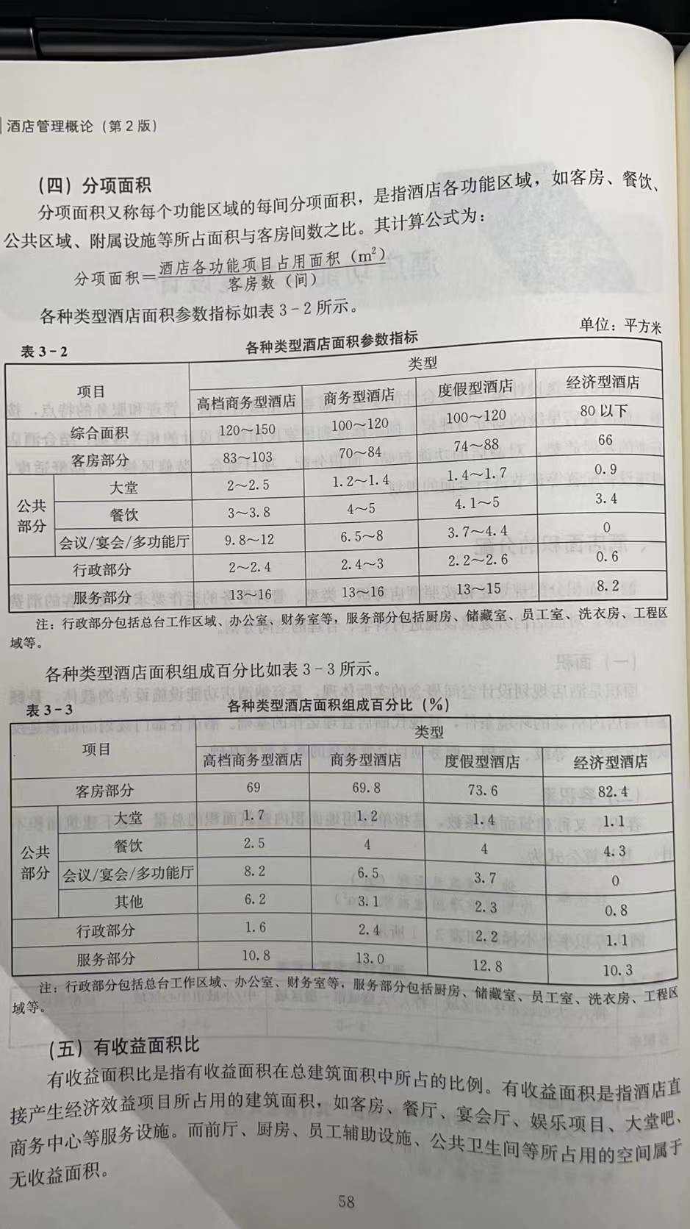
 | 第一年占收入占比
新开业酒店宣传推广费 | 2%-3%

《酒店管理概论》
酒店规模
《2008年中国星级饭店统计公报》
 | 房间数（间） | 2008年星级酒店数量（家） | 占比 | 2008年星级酒店房间数（间） | 占比
小型酒店 | <100 | 7896 | 56% | 447470 | 27%
中型酒店 | 100-500 | 6062 | 43% | 1115400 | 67%
大型酒店 | >500 | 141 | 1% | 94430 | 6%

 | 房间数（间） | 2009年星级酒店数量（家） | 占比 | 2009年星级酒店房间数（万间） | 占比
小型酒店 | <100 | 7916 | 56% | 45.58 | 27%
中型酒店 | 100-500 | 6176 | 43% | 111.21 | 66%
大型酒店 | >500 | 145 | 1% | 10.55 | 6%

标准 | 分类 | 类别
星级标准 | 一星酒店 | 有限服务酒店
 | 二星酒店

 | 三星酒店
 | 四星酒店 | 高档酒店
 | 五星酒店 | 豪华酒店
 | 白金五星酒店

 | 介绍 | 案例
经济型酒店 | 2019年平均房价190、出租率82%左右 | 如家、汉庭、7天、锦江之星等（中国经济型酒店排行）
精品酒店 | 内部装修极其豪华or别具特色，多采用管家式服务，服务人员与客房比例3-4:1（一般星级酒店1-2:1） | ——
主题酒店 | 具有某一特定的元素或风格 | ——

容积率
 | 特大/大型城市中心区域 | 特大/大型城市一般区域 | 中/小型城市中心区域 | 旅游景区
酒店容积率 | 5-8 | 4-5 | 3-4 | 2-3

综合面积
 | 高档商务型酒店 | 商务型酒店 | 度假型酒店 | 经济型酒店
综合面积（总建面/客房数） | 120-150 | 100-120 | 100-120 | 80以下

餐厅面积
类别 | 客房数（间）
 | 100 | 200 | 300 | 400 | 500 | 600
商务型酒店（平方米） | 150 | 260 | 350 | 450 | 500 | 650
度假型酒店（平方米） | 250 | 400 | 500 | 600 | 650 | 700

会议场所
 | 专业会议厅 | 小会议室（个）
四星级 | 不低于240平方米；按以客房床位数为基准，按照0.9-1平方米/人 | 不少于2个
四星级以上 | 不低于400平方米；按以客房床位数为基准，按照0.9-1平方米/人 | 不少于4个

浙江开元酒店集团2011-2015年战略发展规划
酒店类别 | 酒店定位 | 位置 | 客房数 | 建筑面积 | 造价 | 平均房价
开元名都 | 五星级商务会议品牌 | 位于经济发达的地级以上城市商业中心 | 一般400间以上 | 4万平方米以上 | 8000元/平方米以上 | 500元/间以上
开元大酒店 | 四星级的全面服务酒店 | 位于城市商业中心或次商业中心地带 | 一般250间以上 | 2.5万平方米以上 | 6500元/平方米以上 | 300元/间以上
开元度假村 | 高档五星级酒店 | 位于著名旅游景点 | 一般200间以上 | 2.5万平方米以上 | —— | ——
开元商务 | 中高档商务酒店 | 经济发达城市商业区 | 一般100-200间 | 1.2万平方米以上 | 3000-4000元/平方米 | 250-350元/间
开元精品 | 以设计和文化特色见长的小型高档酒店或度假村 | 特定城市和区域 | —— | —— | —— | ——

酒店定价方法 | 随行就市定价法
酒店人员编制确定法 | 比例定员法

典型比例 | 员工：客房 | 典型比例 | 员工：客房
现代豪华胜地酒店 | 2：1 | 胜地酒店（中等标准） | 0.6：1
会议型酒店（高级） | 1：1 | 服务内容极少的酒店和汽车旅馆 | 0.1-0.25：1
大城市中心酒店 | 0.8：1 | 公寓和共管公寓单元 | 0.05-0.1：1

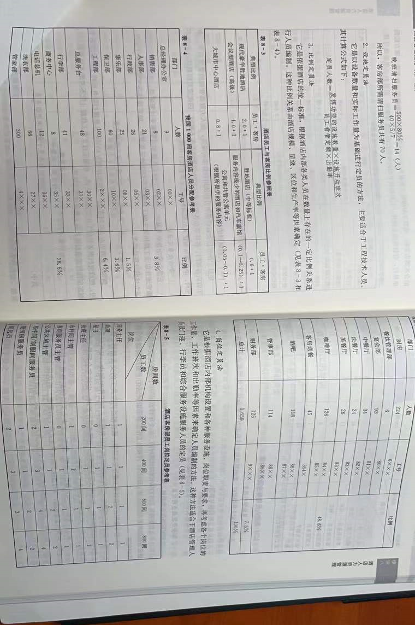
《酒店业概论》
层级 | 简介
超豪华酒店 | 酒店客房数和服务人员之比1:2或以上
豪华型酒店 | 主要以五星级酒店为主
高档酒店 | 大多相当于四星级酒店
中档酒店 | 一般认为为三星级酒店
经济型酒店 | 有限服务酒店、经济酒店、廉价酒店。员工与客房比例仅为0.3，一般是低星级酒店的1/5-1/7

分类 | 客房数（间）
超大型酒店 | 超过2000
大型酒店 | 1000-2000
中大型酒店 | 500-1000
中型酒店 | 200-500
中小型酒店 | 50-200 | 多为经济型酒店、迷你型酒店（相当于四星级、价格相当于五星级）

